SET POLEPOV_spec
Set polepov (označenie príslušnosti vozidla k Policajnému zboru SR) - technická špecifikácia

 | 1 | 2 | 3 | 4 | 5 | 6 | 7 | 8 | 9 | 10 | 11
 | Znak Policajného zboru kapota | Nápis POLÍCIA čierny kapota | Pás modro žltý predná kapota | Nápis POLÍCIA čierny reflexný bok | Nápis POLÍCIA čierny matný (obrys) bok | Nápis POLÍCIA čierny/biely vzadu | Nápis 158 čierny matný | Pás horizontálny modrý boky | Pás modro žltý šikmý vertikálny boky | Pás modro žltý vzadu na 5. dverách a nárazníku | Nápis #POLICIASR čierny matný bok
rozmery | kruh o priemere min. 25 cm (pokiaľ nie je inak dohodnuté s objednávateľom) | minimálna dĺžka nápisu 75 cm (pokiaľ nie je inak dohodnuté s objednávateľom) | šírka pásu nesmie mať menej, ako 15 cm (pokiaľ nie je inak dohodnuté s objednávateľom) | minimálna dĺžka 95 cm (pokiaľ nie je inak dohodnuté s objednávateľom) | minimálna dĺžka 100 cm (pokiaľ nie je inak dohodnuté s objednávateľom) | minimálna dĺžka 30 cm (ak je to priestorovo možné) | minimálna dĺžka 20 cm (pokiaľ nie je inak dohodnuté s objednávateľom) | výška pásu nesmie mať menej, ako 15 cm (pokiaľ nie je inak dohodnuté s objednávateľom) | šírka pásu nesmie mať menej, ako 15 cm (pokiaľ nie je inak dohodnuté s objednávateľom). | výška min. 20 cm (ak je to priestorovo možné) dĺžka - celá širka 5. dverí resp zadná časť nárazníka | minimálna dĺžka 40 cm
množstvo | 1 | 1 | 1 | 2 | 2 | 1 | 2 | 2 | 2 | 1 | 2
rozloženie/umiestnenie | v strede na prednej kapote vozidla medzi nápisom POLÍCIA a čelným sklom podľa vzorového vyobrazenia označenia. | v strede prednej kapoty vozidla medzi predným okrajom kapoty a znakom Policajného zboru podľa vzorového vyobrazenia označenia | pozdĺž celej prednej línie kapoty podľa vzorového vyobrazenia označenia. | na boku vozidla po ďlžke predných bočných dverí podľa vzorového vyobrazenia označenia. | umiestnený pod "Nápis POLÍCIA čierny reflexný bok" tak, aby tvoril obrys tohto nápisu | vo vrchnej ľavej časti zadných dverí (ak to tvar a členitosť 5. dverí umožňuje) Alternatívne umiestnenie po odsúhlasení objednávateľom v stredovej osi. | na zadnej bočnej časti vozidla na C slĺpiku v úrovni okien | v línii svetlometov pod bočnými oknam podľa vzorového vyobrazenia označenia | podľa vzorového vyobrazenia označenia | na 5. dverách v priestore nad evidenčným číslom a vrchnou hranou 5. dverí a v priestore pod evidenčným číslom na nárazniku resp. spodnej časti 5. dverí | na boku vozidla v dolnej časti predných dverí alternatívne v zadnej bočnej časti (umiestnenie odsúhlasí objednávateľ podľa typu vozidla)
materiál | fólia pre digitálnu tlač | matná fólia | reflexná fólia | reflexná fólia | matná fólia | matná fólia | matná fólia | reflexná fólia | reflexná fólia | reflexná fólia | matná fólia
farba | biela s potlačou | čierna matná - RAL 9005 | modrá reflexná - RAL približne 5017 a žltá reflexná - RAL približne 1026 | čierna reflexná - RAL-9005 | čierna matná - RAL 9005 | biela matná RAL 9016 v prípade umiestnenia na modrom podklade alebo čierna matná - RAL 9005 v prípade umiestnenia na žltom podklade | čierna matná - RAL 9005 | modrá reflexná - RAL približne 5017 | modrá reflexná - RAL približne 5017 a žltá reflexná - RAL približne 1026 | modrá reflexná - RAL približne 5017 a žltá reflexná - RAL približne 1026 | čierna matná - RAL 9005
typ písma (font) | N/A | Arial Black | N/A | Arial Black | Arial Black | Arial Black | Arial Black | N/A | N/A | N/A | Arial Black
vlastný návrh riešenia /uchádzač uvedenie vlastnosti použitého materiálu v rozsahu výrobcu materiálu (napr. 3M) a typu materiálu a farbu materiálu/

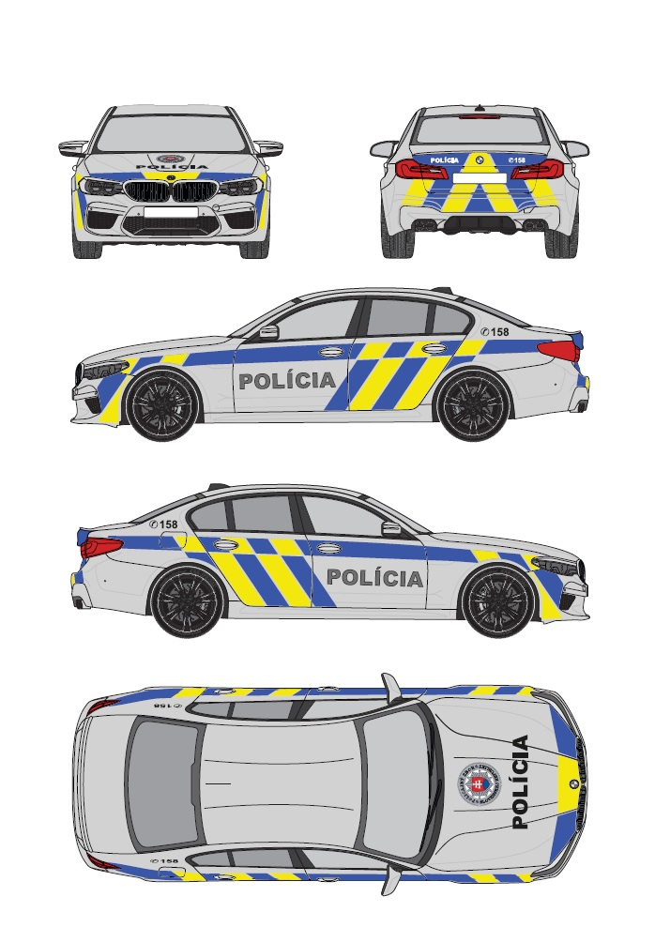
Set polepov bude na vozidle rozmiestnený v súlade s vzorovým vyobrazením označennia príslušnosti k Policajnému zboru uvedeného na priloženom obrázku.
 |  |  |  |  |  |  | Vzorové vyobrazenie označenia
Vlastnosti použitého materiálu - Modrá reflexná fólia: 1. Fólia určená na použitie na vozidlách musí byť vyrobená z vysokokvalitného jednovrstvového reflexného materiálu, čo najviac prispôsobiteľného tvarovovo zložitým povrchom karosérie, čo umožní v maximálnej miere obmedzenie segmentácie fólie. Materiál musí mať vysokú reflexivitu minimálne 14 cd/lx.m2 pri pozorovacom uhle 0,33° a vstupnom uhle 5°, 2. Fólia musí byť na vozidlo aplikovaná v súlade s požiadavkami výrobcu. 3. Fólia musí spĺňať podmienky podľa predpisu Európskej hospodárskej komisie Organizácie Spojených národov (EHK OSN) č. 104 – Jednotné ustanovenia o typovom schvaľovaní odrazových označení pre vozidlá kategórie M, N a O. 4. Záruka po aplikácii vo vertikálnej polohe na karosérii vozidla musí byť minimálne 7 rokov. 5. Odtieň farby musí zodpovedať referenčnej vzorke, ktorá je k nahľiadnutiu u objednávateľa/kupujúceho (kód modrej farby približne zodpovedá RAL 5017)

Vlastnosti použitého materiálu - Žltá reflexná fólia: 1. Fólia určená na použitie na vozidlách musí byť vyrobená z vysokokvalitného jednovrstvového reflexného materiálu, čo najviac prispôsobiteľného tvarovovo zložitým povrchom karosérie,čo umožní v maximálnej miere obmedzenie segmentácie fólie. Materiál musí mať vysokú reflexivitu minimálne 200 cd/lx.m2 pri pozorovacom uhle 0,33° a vstupnom uhle 5°, 2. Fólia musí byť na vozidlo aplokovaná v súlade s požiadavkami výrobcu 3. Fólia musí spĺňať podmienky podľa predpisu Európskej hospodárskej komisie Organizácie Spojených národov (EHK OSN) č. 104 – Jednotné ustanovenia o typovom schvaľovaní odrazových označení pre vozidlá kategórie M, N a O. 4. Záruka po aplikácii vo vertikálnej polohe na karosérii vozidla musí byť minimálne 7 rokov. 5. Odtieň farby musí zodpovedať referenčnej vzorke, ktorá je k nahľiadnutiu u objednávateľa/kupujúceho (kód žltej farby približne zodpovedá RAL 1026)

Vlastnosti použitého materiálu - Fólia pre digitálnu tlač: Znak Policajného zboru 1. Kvalitná polymerická fólia pre digitálnu tlač s ochrannou vrstvou proti mechanickému poškodeniu farieb (napr. čistiacimi kefami) 2. Fólia musí byť vybavená špeciálnym lepidlom. 3. Vrchná ochranná vrstva (laminácia) musí byť z rovnakého materiálu ako podkladový materiál. 4. Záruka po aplikácii vo vertikálnej polohe na karosérii vozidla musí byť minimálne 7 rokov. 5. Stálosť farieb proti UV žiareniu musí byť minimálne 2 roky.

Vlastnosti použitého materiálu - Čierna reflexná fólia: Nápis POLÍCIA 1. Fólia určená na použitie na vozidlách musí byť vyrobená z vysokokvalitného jednovrstvového reflexného materiálu Materiál musí mať vysokú reflexivitu pri bielej nepotlačenej fólii minimálne 350 cd/lx.m2 pri pozorovacom uhle 0,33° a vstupnom uhle 5°, 2. Záruka po aplikácii vo vertikálnej polohe na karosérii vozidla musí byť minimálne 7 rokov. 3. V prípade ak nejde o jednovrstvú fóliu musia byť hrany materiálu zabezpečené (zaliate či zatavené) proti vniknutiu vody a nečistôt. 4.Odtieň farby približne zodpovedá RAL 9005

Iné požiadavky:
Požaduje sa v elektronickej forme spracovať a objednávateľovi/kupujúcemu predložiť na posúdenie a schválenie (schvaľovanie vykoná OAI PPZ MV SR, OA SE MV SR) grafický návrh vyhotovenia polepov s prehľadným umiestnením jednotlivých častí polepu pre ponúkaný typ vozidla. Po odsúhlasení návrhu dodávateľ vykoná polep prvého vozidla, ktorý prejde opätobným posúdením realizácie a schválením zo strany objednávateľa. Po tomto schválení dodávateľ predloží v termíne do 10 pracovných dní vektorovú šablónu použiteľnú na rezanie jednotlivých dielov polepov v elektronickej forme.
V záručnej dobe (v prípade oprávnenej reklamácie) požadujeme do 3 pracovných dní vykonanie obhliadky vozidla u jeho používateľa vrátane výmeny reklamovanej časti setu.
Polep vozidiel s označením príslušnosti k Policajnému zboru Slovenskej republiky musí byť vyhotovené v súlade so schváleným grafickým návrhom a schváleným prvotným vyhotovením.
Aplikáciou označenia príslušnosti vozidiel k Policajnému zboru nesmie dôjsť ku strate alebo obmedzeniu záruky na vozidlo. Uchádzač uvedenú skutočnosť preukáže v ponuke a to vyhlásením výrobcu alebo zástupcu výrobcu ponúkaného vozidla (uviesť v prílohe vlastného návrhu plnenia), že aplikcáiou označenia vozidiel príslušnosti k Policajnému zboru nedôjde k strate alebo obmedzeniu záruky na dodávané automobily.

